Rechts-links-boven...
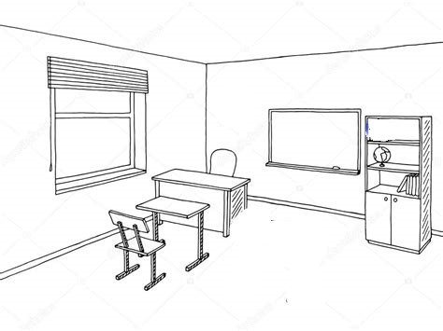

Teken naast het bord een klok | Teken rechts op het bord een rechthoek
Teken boven het bord een kalender | Teken links naast het venster een schilderij
Teken onder de stoel een bal | Teken een boek op de bovenste boekenplank van de kast

Vormen


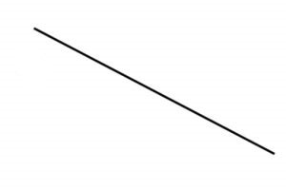
Welke tekening is het spiegelbeeld van de tekeningen op de eerste rij? Trek er een cirkel rond!

Zet de juiste naam bij de tekening :
lijnstuk, vierkant, rechthoek, rechte lijn, gebogen lijn, gebroken lijn, cirkel, punt, driehoek

